1. รวม
โครงการภายใต้เป้าหมายแผนแม่บทย่อย: 230201 คุณภาพชีวิต ศักยภาพทรัพยากรมนุษย์ และความเสมอภาคทางสังคมได้รับการยกระดับเพิ่มขึ้น จากผลการวิจัยและพัฒนานวัตกรรมเชิงสังคม
โครงการที่ปรากฎเป็นโครงการที่ผ่านการอนุมัติจากผู้บริหาร (M7) ของหน่วยงานเท่านั้น (ข้อมูล ณ เดือนมิถุนายน 2566)

ชื่อโครงการ / การดำเนินงาน | ปีงบประมาณ | วันที่เริ่มต้นโครงการ | วันที่สิ้นสุดโครงการ | หน่วยงานระดับกองหรือเทียบเท่า | หน่วยงานระดับกรมหรือเทียบเท่า | หน่วยงานระดับกระทรวงหรือเทียบเท่า | ประเภทโครงการ | องค์ประกอบ | ปัจจัย
โครงการการวิจัยและนวัตกรรมเพื่อการพัฒนาสังคมและสิ่งแวดล้อม | 2560 | ตุลาคม 2559 | กันยายน 2562 | สถาบันวิจัยและพัฒนา | มหาวิทยาลัยราชภัฏสวนสุนันทา | กระทรวงการอุดมศึกษา วิทยาศาสตร์ วิจัยและนวัตกรรม |  | 230201V01 | 230201V01F02
โครงการพัฒนาศักยภาพบุคลากรในการพัฒนาการเขียนใบปะลอง (Lab Sheet) เพื่อการสอนแบบ Hands on ของภาควิชาวิศวกรรมอุตสาหกรรม | 2561 | มีนาคม 2561 | มีนาคม 2561 | คณะวิศวกรรมศาสตร์ | มหาวิทยาลัยเทคโนโลยีราชมงคลธัญบุรี | กระทรวงการอุดมศึกษา วิทยาศาสตร์ วิจัยและนวัตกรรม |  | 230201V04 | 230201V04F01
โครงการอบรมเชิงปฏิบัติการ เรื่อง “การสร้างนักวิชาการและผู้เชี่ยวชาญทางด้านการจดสิทธิบัตร” | 2561 | กุมภาพันธ์ 2561 | กุมภาพันธ์ 2561 | คณะครุศาสตร์อุตสาหกรรม | มหาวิทยาลัยเทคโนโลยีราชมงคลธัญบุรี | กระทรวงการอุดมศึกษา วิทยาศาสตร์ วิจัยและนวัตกรรม |  | 230201V04 | 230201V04F01
โครงการการประเมินสมรรถนะครูระดับการศึกษาขั้นพื้นฐานตามตัวบ่งชี้มาตรฐานสมรรถนะครูในศตวรรษที่ 21 | 2561 | ตุลาคม 2560 | กันยายน 2561 | คณะครุศาสตร์อุตสาหกรรม | มหาวิทยาลัยเทคโนโลยีราชมงคลธัญบุรี | กระทรวงการอุดมศึกษา วิทยาศาสตร์ วิจัยและนวัตกรรม |  | 230201V01 | 230201V01F02
การพัฒนากระบวนการจัดการเรียนรู้เพื่อเสริมสร้างค่านิยมหลัก 12 ประการ ตามแนวคิดการเรียนรู้เพื่อความยั่งยืน สำหรับโรงเรียนมัธยมศึกษา | 2561 | ตุลาคม 2560 | กันยายน 2561 | คณะครุศาสตร์อุตสาหกรรม | มหาวิทยาลัยเทคโนโลยีราชมงคลธัญบุรี | กระทรวงการอุดมศึกษา วิทยาศาสตร์ วิจัยและนวัตกรรม |  | 230201V01 | 230201V01F02
การพัฒนารูปแบบยูบิควิตัสแมสซีฟโอเพนออนไลน์คอร์สสำหรับผู้สูงอายุเพื่อส่งเสริมพลเมืองดิจิทัล | 2561 | ตุลาคม 2560 | กันยายน 2561 | คณะครุศาสตร์อุตสาหกรรม | มหาวิทยาลัยเทคโนโลยีราชมงคลธัญบุรี | กระทรวงการอุดมศึกษา วิทยาศาสตร์ วิจัยและนวัตกรรม |  | 230201V02 | 230201V02F02
การพัฒนารูปแบบบทเรียนออนไลน์ระบบเปิดที่รองรับการเรียนจำนวนมาก เพื่อการเรียนรู้แบบยูบิควิตัสที่ส่งเสริมทักษะการเป็นพลเมืองดิจิทัลของนักศึกษา ระดับอุดมศึกษา | 2561 | ตุลาคม 2560 | กันยายน 2561 | คณะครุศาสตร์อุตสาหกรรม | มหาวิทยาลัยเทคโนโลยีราชมงคลธัญบุรี | กระทรวงการอุดมศึกษา วิทยาศาสตร์ วิจัยและนวัตกรรม |  | 230201V01 | 230201V01F02
โครงการการพัฒนาการจัดการเรียนรู้โดยการใช้นวัตกรรมการวิจัยในชั้นเรียนเป็นฐานเพื่อพัฒนาศักยภาพครูนักวิจัยและพัฒนาเยาวชน ศูนย์พัฒนาเด็กเล็กสังกัดองค์การบริหารส่วนตำบลของประเทศไทย | 2561 | ตุลาคม 2560 | กันยายน 2561 | คณะครุศาสตร์อุตสาหกรรม | มหาวิทยาลัยเทคโนโลยีราชมงคลธัญบุรี | กระทรวงการอุดมศึกษา วิทยาศาสตร์ วิจัยและนวัตกรรม |  | 230201V01 | 230201V01F02
ปัจจัยที่ส่งผลต่อความต้องการใช้สื่อดิจิทัลเพื่อการเรียนรู้สำหรับนักเรียนที่มีความบกพร่องทางการเรียนรู้ | 2561 | ตุลาคม 2560 | กันยายน 2561 | คณะครุศาสตร์อุตสาหกรรม | มหาวิทยาลัยเทคโนโลยีราชมงคลธัญบุรี | กระทรวงการอุดมศึกษา วิทยาศาสตร์ วิจัยและนวัตกรรม |  | 230201V01 | 230201V01F02
โมเดลเชิงสาเหตุที่ส่งผลต่อคุณลักษณะนิสัยอุตสาหกรรมของนักศึกษา มหาวิทยาลัยเทคโนโลยีราชมงคลธัญบุรี | 2561 | ตุลาคม 2560 | กันยายน 2561 | คณะครุศาสตร์อุตสาหกรรม | มหาวิทยาลัยเทคโนโลยีราชมงคลธัญบุรี | กระทรวงการอุดมศึกษา วิทยาศาสตร์ วิจัยและนวัตกรรม |  | 230201V01 | 230201V01F02
การพัฒนากลยุทธ์การบริหารสถานศึกษาระดับประถมศึกษาเพื่อส่งเสริมการมีส่วนร่วมของชุมชนในการจัดการเรียนการสอนที่เน้นผู้เรียนเป็นสำคัญ | 2561 | ตุลาคม 2560 | กันยายน 2561 | คณะครุศาสตร์อุตสาหกรรม | มหาวิทยาลัยเทคโนโลยีราชมงคลธัญบุรี | กระทรวงการอุดมศึกษา วิทยาศาสตร์ วิจัยและนวัตกรรม |  | 230201V04 | 230201V04F03
ปัจจัยที่มีอิทธิพลต่อการพัฒนาสมรรถนะการปฏิบัติวิชาชีพครู โดยใช้หลักฐานเชิงประจักษ์ตามแนวคิดสะเต็มศึกษาของนักศึกษาครู มหาวิทยาลัยเทคโนโลยีราชมงคลธัญบุรี | 2561 | ตุลาคม 2560 | กันยายน 2561 | คณะครุศาสตร์อุตสาหกรรม | มหาวิทยาลัยเทคโนโลยีราชมงคลธัญบุรี | กระทรวงการอุดมศึกษา วิทยาศาสตร์ วิจัยและนวัตกรรม |  | 230201V01 | 230201V01F02
พฤติกรรมการดำเนินชีวิตตามหลักปรัชญาเศรษฐกิจพอเพียงของนักศึกษามหาวิทยาลัยเทคโนโลยีราชมงคลธัญบุรี จังหวัดปทุมธานี | 2561 | ตุลาคม 2560 | กันยายน 2561 | คณะครุศาสตร์อุตสาหกรรม | มหาวิทยาลัยเทคโนโลยีราชมงคลธัญบุรี | กระทรวงการอุดมศึกษา วิทยาศาสตร์ วิจัยและนวัตกรรม |  | 230201V01 | 230201V01F02
โครงการการสร้างอุปกรณ์ช่วยเดินอัตโนมัติ | 2561 | ตุลาคม 2560 | กันยายน 2561 | คณะครุศาสตร์อุตสาหกรรม | มหาวิทยาลัยเทคโนโลยีราชมงคลธัญบุรี | กระทรวงการอุดมศึกษา วิทยาศาสตร์ วิจัยและนวัตกรรม |  | 230201V02 | 230201V02F01
การพัฒนาระบบสารสนเทศเพื่อการบริหารงานวิจัยสำหรับคณะครุศาสตร์อุตสาหกรรม มหาวิทยาลัยเทคโนโลยีราชมงคลธัญบุรี | 2561 | ตุลาคม 2560 | กันยายน 2561 | คณะครุศาสตร์อุตสาหกรรม | มหาวิทยาลัยเทคโนโลยีราชมงคลธัญบุรี | กระทรวงการอุดมศึกษา วิทยาศาสตร์ วิจัยและนวัตกรรม |  | 230201V02 | 230201V02F01
การวิเคราะห์ความยาวของแบบสอบถาม สัมประสิทธิ์ความเที่ยง และอัตราการตอบกลับของแบบสอบถามออนไลน์ที่เหมาะสมสำหรับการใช้งานในบริบทของนักศึกษาคณะครุศาสตร์อุตสาหกรรม | 2561 | ตุลาคม 2560 | กันยายน 2561 | คณะครุศาสตร์อุตสาหกรรม | มหาวิทยาลัยเทคโนโลยีราชมงคลธัญบุรี | กระทรวงการอุดมศึกษา วิทยาศาสตร์ วิจัยและนวัตกรรม |  | 230201V04 | 230201V04F01
โครงการสนับสนุนนักเรียนทุนรัฐบาลทางด้านวิทยาศาสตร์และเทคโนโลยี ระยะที่ 3 | 2561 | ตุลาคม 2560 | กันยายน 2562 | สำนักนโยบายและยุทธศาสตร์ | สำนักงานปลัดกระทรวง (สป.วท.) | กระทรวงการอุดมศึกษา วิทยาศาสตร์ วิจัยและนวัตกรรม |  | 230201V01 | 230201V01F02
โครงการสนับสนุนนักเรียนทุนรัฐบาลด้านวิทยาศาสตร์และเทคโนโลยี ระยะที่ 3+ | 2561 | ตุลาคม 2560 | กันยายน 2562 | สำนักนโยบายและยุทธศาสตร์ | สำนักงานปลัดกระทรวง (สป.วท.) | กระทรวงการอุดมศึกษา วิทยาศาสตร์ วิจัยและนวัตกรรม |  | 230201V01 | 230201V01F02
โครงการสนับสนุนนักเรียนทุนรัฐบาลด้านวิทยาศาสตร์และเทคโนโลยี ระยะที่ 4 | 2561 | ตุลาคม 2560 | กันยายน 2562 | สำนักนโยบายและยุทธศาสตร์ | สำนักงานปลัดกระทรวง (สป.วท.) | กระทรวงการอุดมศึกษา วิทยาศาสตร์ วิจัยและนวัตกรรม |  | 230201V01 | 230201V01F02
โครงการสนับสนุนการจัดตั้งห้องเรียนวิทยาศาสตร์ในโรงเรียน โดยการกำกับดูแลของมหาวิทยาลัย (ระยะที่ 2) | 2561 | ตุลาคม 2560 | กันยายน 2562 | สำนักนโยบายและยุทธศาสตร์ | สำนักงานปลัดกระทรวง (สป.วท.) | กระทรวงการอุดมศึกษา วิทยาศาสตร์ วิจัยและนวัตกรรม |  | 230201V01 | 230201V01F02
โครงการการวิจัยและนวัตกรรมเพื่อแก้ปัญหาหรือสร้างความเข้มแข็งด้านสังคม ชุมชน ความมั่นคง และคุณภาพชีวิตประชาชนตามยุทธศาสตร์ของประเทศ | 2561 | ตุลาคม 2560 | กันยายน 2564 | สำนักงานมหาวิทยาลัย | มหาวิทยาลัยสวนดุสิต | กระทรวงการอุดมศึกษา วิทยาศาสตร์ วิจัยและนวัตกรรม |  | 230201V01 | 230201V01F02
การพัฒนารูปแบบสมรรถนะด้านเทคโนโลยีสารสนเทศของครูคอมพิวเตอร์ เพื่อเชื่อมโยงการเรียนรู้และสมรรถนะของครูและผู้เรียนในระบบดิจิทัล | 2561 | ตุลาคม 2560 | กันยายน 2561 | คณะครุศาสตร์อุตสาหกรรม | มหาวิทยาลัยเทคโนโลยีราชมงคลธัญบุรี | กระทรวงการอุดมศึกษา วิทยาศาสตร์ วิจัยและนวัตกรรม |  | 230201V04 | 230201V04F01
ผลผลิตการให้บริการเผยแพร่ความรู้ด้านวิทยาศาสตร์ เทคโนโลยีและนวัตกรรม | 2561 | ตุลาคม 2560 | กันยายน 2562 | สำนักส่งเสริมและถ่ายทอดเทคโนโลยี | สำนักงานปลัดกระทรวง (สป.วท.) | กระทรวงการอุดมศึกษา วิทยาศาสตร์ วิจัยและนวัตกรรม |  | 230201V04 | 230201V04F01
พัฒนาชุดโครงการวิจัยรับใช้สังคมที่เกิดจากความร่วมมือองค์กรภาคีเครือข่าย | 2561 | ตุลาคม 2560 | กันยายน 2561 | กองนโยบายและแผน | มหาวิทยาลัยราชภัฏวไลยอลงกรณ์ ในพระบรมราชูปถัมภ์ | กระทรวงการอุดมศึกษา วิทยาศาสตร์ วิจัยและนวัตกรรม |  | 230201V02 | 230201V02F01
โครงการส่งเสริมและพัฒนาศักยภาพและประสิทธิภาพด้านการศึกษาวิจัย | 2562 | ตุลาคม 2561 | ธันวาคม 2561 |  | สำนักงานศาลรัฐธรรมนูญ | ศาล |  | 230201V01 | 230201V01F02
โครงการเผยแพร่รายงานการศึกษาวิจัยและบทความทางวิชาการ | 2562 | ตุลาคม 2561 | กันยายน 2562 |  | สำนักงานศาลรัฐธรรมนูญ | ศาล |  | 230201V03 | 230201V03F02
โครงการส่งเสริมการศึกษาวิจัยและพัฒนาวิชาการรัฐธรรมนูญ | 2562 | ตุลาคม 2561 | กันยายน 2562 |  | สำนักงานศาลรัฐธรรมนูญ | ศาล |  | 230201V01 | 230201V01F02
โครงการเผยแพร่รายงานการศึกษาวิจัยและบทความทางวิชาการ (งบค้างเบิก) | 2562 | ตุลาคม 2561 | มกราคม 2562 |  | สำนักงานศาลรัฐธรรมนูญ | ศาล |  | 230201V03 | 230201V03F02
โครงการแลกเปลี่ยนองค์ความรู้และติดตามผลการดำเนินโครงการวิจัยที่ได้รับจัดสรรงบประมาณหมวดเงินอุดหนุน ประจำปีงบประมาณ พ.ศ. 2560-2561 | 2562 | มกราคม 2562 | กันยายน 2562 | สำนักวิจัยและพัฒนาการอาชีวศึกษา | สำนักงานคณะกรรมการการอาชีวศึกษา | กระทรวงศึกษาธิการ |  | 230201V04 | 230201V04F01
โครงการสนับสนุนการวิจัยวิทยาการสุขภาพ | 2562 | ตุลาคม 2561 | กันยายน 2562 | ส่วนแผนงานและยุทธศาสตร์ | มหาวิทยาลัยวลัยลักษณ์ | กระทรวงการอุดมศึกษา วิทยาศาสตร์ วิจัยและนวัตกรรม |  | 230201V04 | 230201V04F01
โครงการประชุมปฏิบัติการจัดทำจุดเน้นการวิจัยของสำนักงานปลัดกระทรวงศึกษาธิการ ประจำปีงบประมาณ พ.ศ. 2564 | 2562 | ตุลาคม 2561 | กันยายน 2562 | สำนักนโยบายและยุทธศาสตร์ | สำนักงานปลัดกระทรวงศึกษาธิการ | กระทรวงศึกษาธิการ |  | 230201V02 | 230201V02F01
โครงการประชุมปฏิบัติการจัดทำข้อเสนอการวิจัยของสำนักงานปลัดกระทรวงศึกษาธิการ ประจำปีงบประมาณ พ.ศ. 2564 | 2562 | ตุลาคม 2561 | กันยายน 2562 | สำนักนโยบายและยุทธศาสตร์ | สำนักงานปลัดกระทรวงศึกษาธิการ | กระทรวงศึกษาธิการ |  | 230201V04 | 230201V04F01
...

3. pivot vc
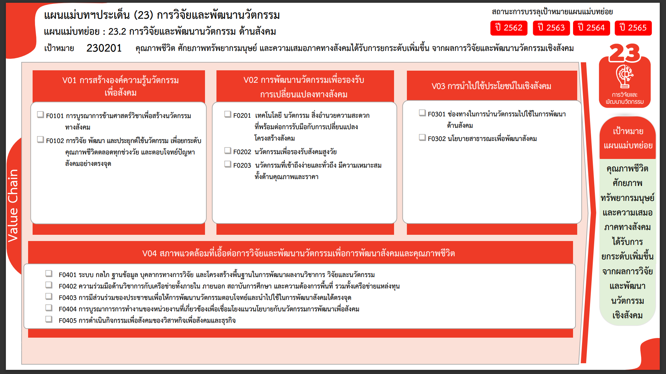
133 โครงการ
33 โครงการ
21 โครงการ
0 โครงการ
1 โครงการ
10 โครงการ
26 โครงการ
12 โครงการ
35 โครงการ
2 โครงการ
4 โครงการ
11 โครงการ
รวมทั้งสิ้น 288 โครงการ
...
2561 | 2562 | 2563 | 2564 | 2565 | รวมจำนวนทั้งสิ้น
14 | 15 | 58 | 38 | 39 | 166
 |  | 3 | 2 | 4 | 9
14 | 15 | 55 | 36 | 2 | 124
 |  |  |  | 16 | 16
 |  |  |  | 17 | 17
4 | 1 | 13 | 2 | 2 | 22
3 | 1 | 12 | 2 | 1 | 19
1 |  | 1 |  |  | 2
 |  |  |  | 1 | 1
 | 3 | 10 | 17 | 18 | 48
 |  | 4 | 4 | 2 | 10
 | 3 | 1 | 13 | 9 | 26
 |  | 5 |  | 7 | 12
6 | 8 | 22 | 6 | 10 | 52
5 | 7 | 16 | 2 | 5 | 35
 | 1 |  |  | 1 | 2
1 |  | 2 |  | 1 | 4
 |  | 4 | 4 | 3 | 11
 |  | 4 |  |  | 4
 |  | 4 |  |  | 4
24 | 27 | 107 | 63 | 69 | 292

โครงการที่ไม่สอดคล้องกับองค์ประกอบและปัจจัยใดของเป้าหมายแผนแม่บทย่อย
จำนวน 4 โครงการ

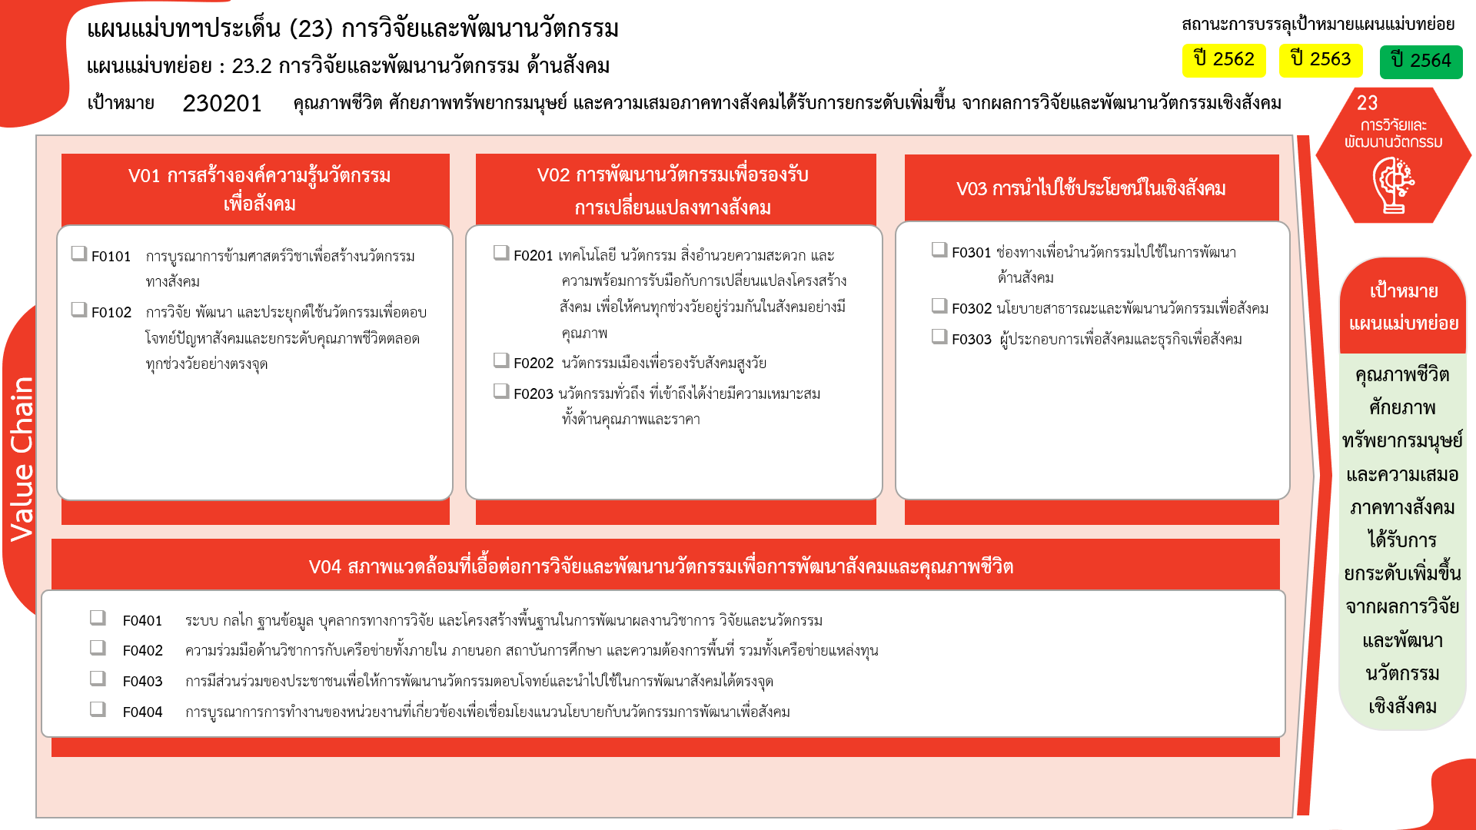
133 โครงการ
33 โครงการ
21 โครงการ
1 โครงการ
10 โครงการ
26 โครงการ
12 โครงการ
35 โครงการ
2 โครงการ
4 โครงการ
11 โครงการ
รวมทั้งสิ้น 288 โครงการ
0 โครงการ

